Справка
Справка

 | Конструктивные исполнения термоманометров:
 |  | 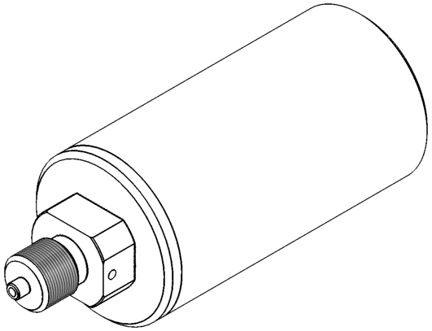 без термощупа (корпус датчика) | 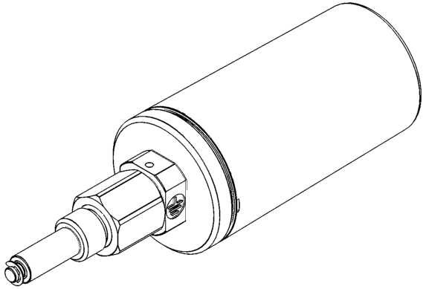 встроенный погружной термощуп (жидкость или газ)
 |  | 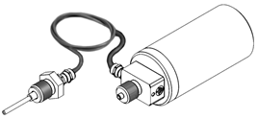 выносной погружной термощуп (жидкость или газ)
 | Конструктивные исполнения термощупов:
 |  | для ввинчивания в термокарман
 |  | 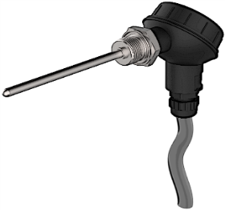 | 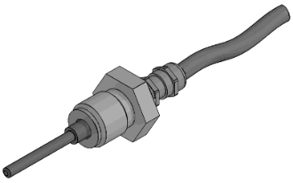
 |  | накладной | накладной под винт
 |  |  | 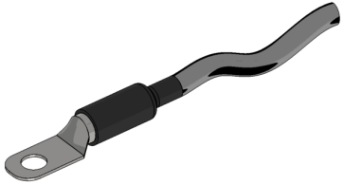
 |  | накладной под торцевое крепление
 |  | 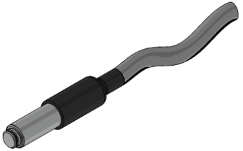
 | Способы крепления термощупа:
 |  | 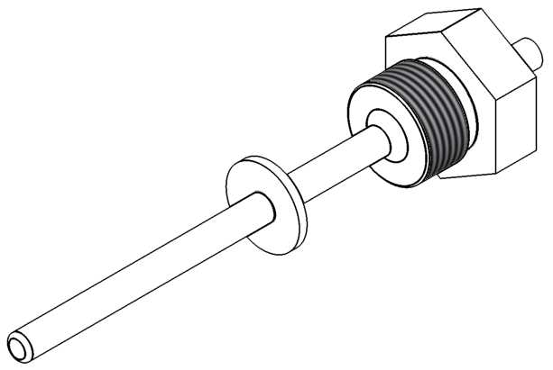 штуцер подвижный | 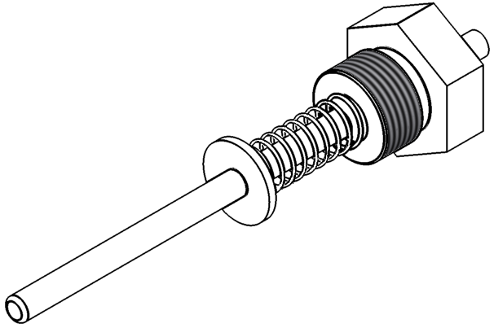 штуцер подпружиненный
 |  | 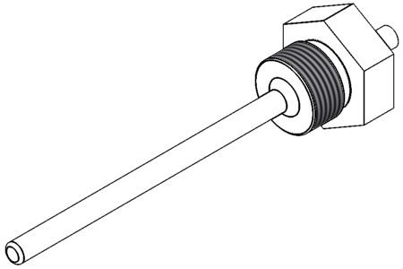 штуцер приварной | 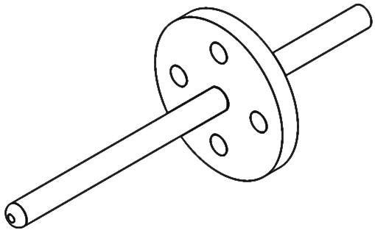 фланец

 | Способ подключения кабеля к термощупу
 |  | бескорпусной с выводами | коммутационная (клеммная) головка
 |  | 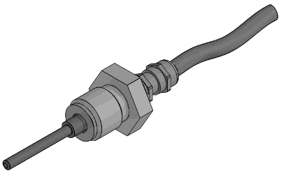 | 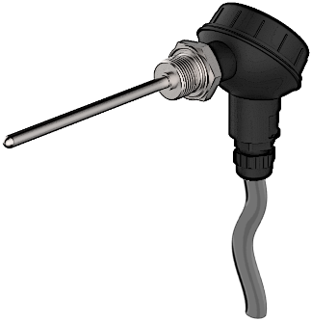

 | Пример компоновки арматуры присоединительной
 | 